user作成手順書（捜す）
user作成手順書（捜す）

1 UIDを探す |  |  | 2 システムIDを探す |  |  | ３ パスワードを探す

一、どのようなユーザが必要ですかを確認しなければならない。
 | 1.1機能による、必要なユーザが違う
 | 例：KDDI請求への支払方法変更機能のユーザ |  |  |  |  | So-net 光 (auひかり)

 | 業務画面一覧
 | http://core-devsprt01t.gyom.plus.so-net.ne.jp/cgi-bin/development_link/index.cgi

開発とテストの違いがありますので、ご注意ください
二、必要なユーザのuserIDを探します。
2.2 | http://core-retrieve01d.gyom.plus.so-net.ne.jp/tech_idx.php (開発環境ユーザ) |  |  |  |  |  | user: PCTR01 pw: PCTR01PCTR01 でログイン
 | https://core-retrievet.gyom.plus.so-net.ne.jp/tech_idx.php （テスト環境ユーザ） |  |  |  |  |  | user: gid pw: 各担当者に連絡済み

この画面に入る
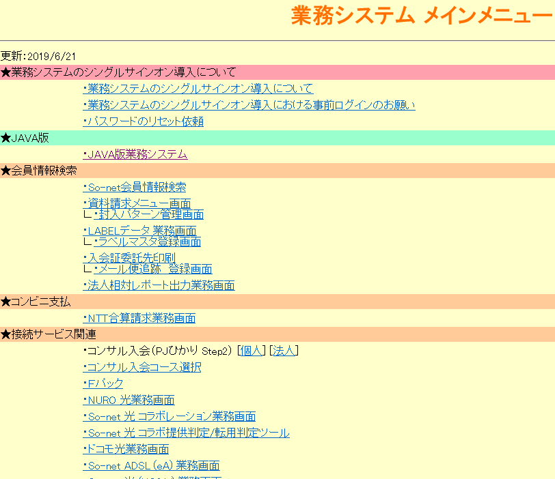

 |  |  |  |  |  |  |  |  | auひかりの場合は
 |  |  |  |  |  |  |  |  | So-net 光 (auひかり) 業務画面 をクリック
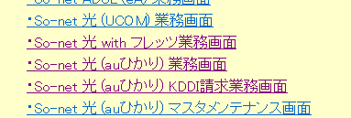

 |  |  |  | devの場合： | user: PCTR01 pw: PCTR01PCTR01 |  |  | Testの場合：user: scn-local pw: 1nfinity-War
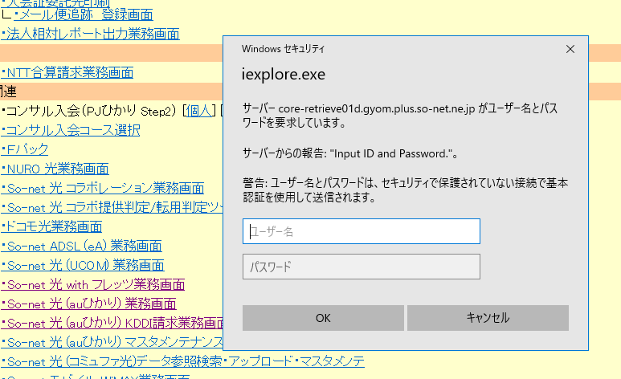

 |  |  |  | ステータス検索をクリック
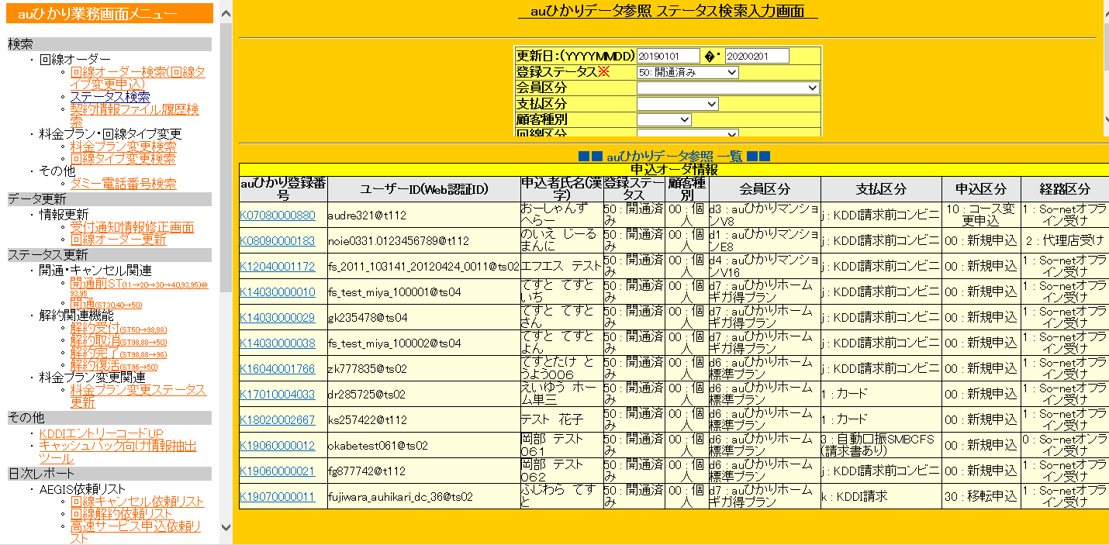
更新日と登録ステータスを入力し、検索すれば

ユーザIDが分かる

三、システムIDを捜す userID: |  |  |  | noie0331.0123456789@t112

この画面に戻り、JAVA版業務システムをクリック

user: PCTR01 pw: PCTR01PCTR01でログインし、会員情報検索指示をクリック

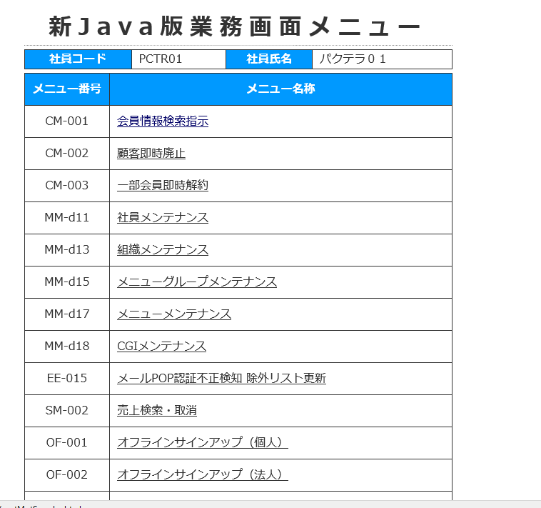

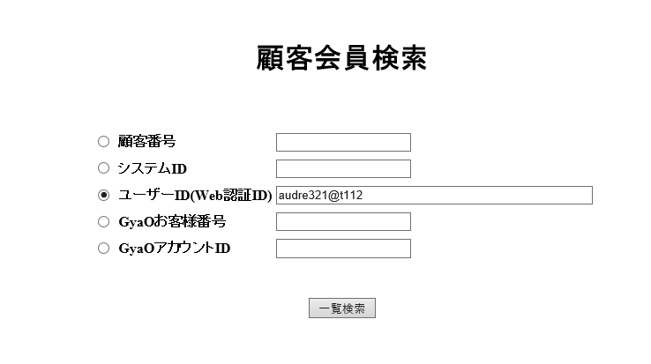
ユーザIDを入力、検索

システムIDが分かる
w96zcioo@t112

 | 四：パスワードを探す |  |  | UID:noie0331.0123456789@t112 SID：w96zcioo@t112

クリックすると、パスワードも検索できます。失敗する可能性があるので、失敗した場合、ほかのユーザで試しましょう

 |  | UID:noie0331.0123456789@t112 SID：w96zcioo@t112 PWD:noie0331
 |  | 以上です。

user作成手順書 （作る）
user作成手順書（作る）

 | ほしいユーザを探しても探さない場合は自分で作ろう。

１、ログイン
 | http://core-retrieve01d.gyom.plus.so-net.ne.jp/tech_idx.php (開発環境ユーザ) |  | user: PCTR01 pw: PCTR01PCTR01 でログイン
 | https://core-retrievet.gyom.plus.so-net.ne.jp/tech_idx.php （テスト環境ユーザ） |  | user: gid pw: 各担当者に連絡済み | user: 9004062687 pwd: PCTR01-pctr01

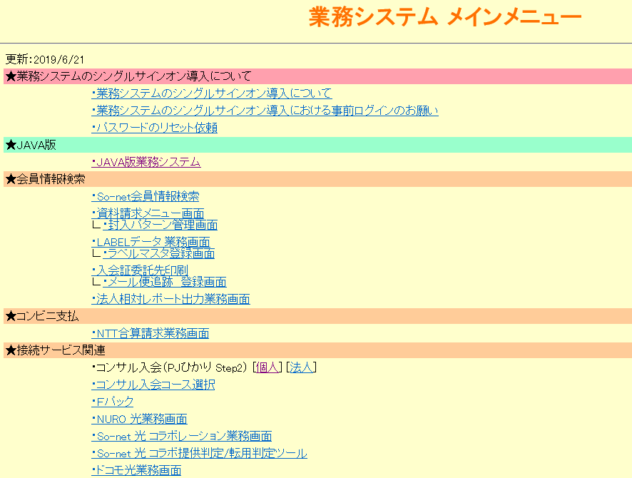

①個人をクリック

 |  | user: PCTR01 pw: PCTR01PCTR01 でログイン

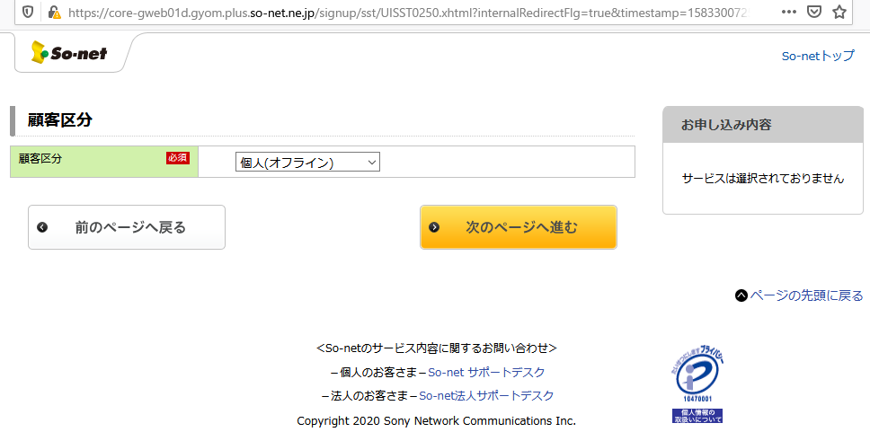

②個人を選んで、次のページへ進む

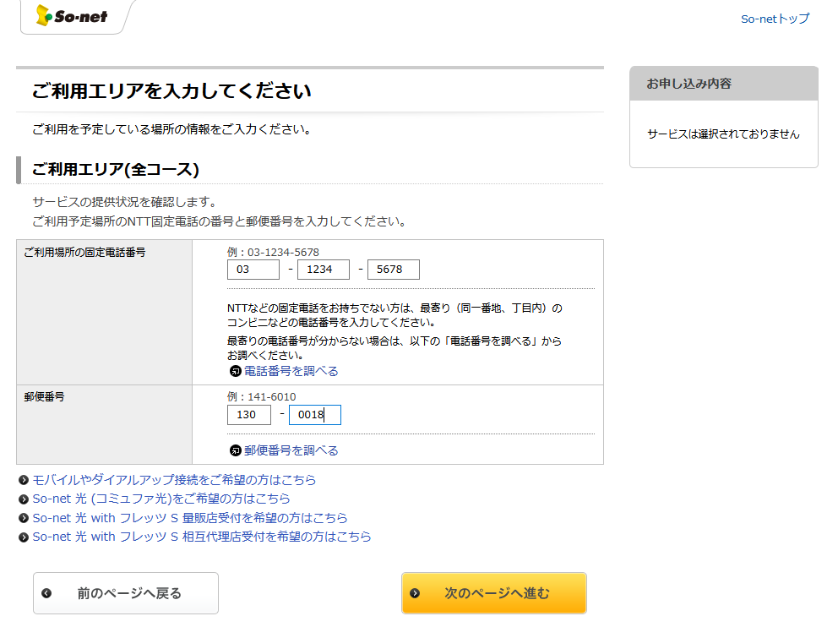

③入力し、次のページへ進む

④必要なコースを選んで、次のページへ進む

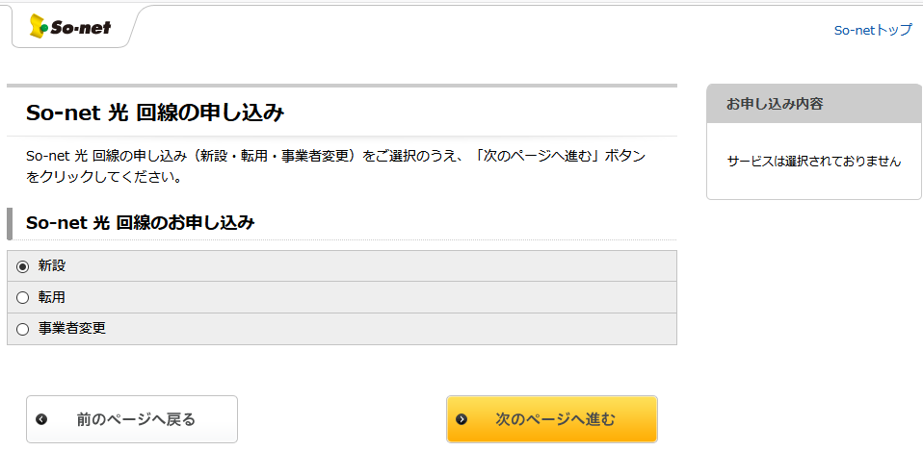

⑤必要なボタンを選んで、次のページへ進む

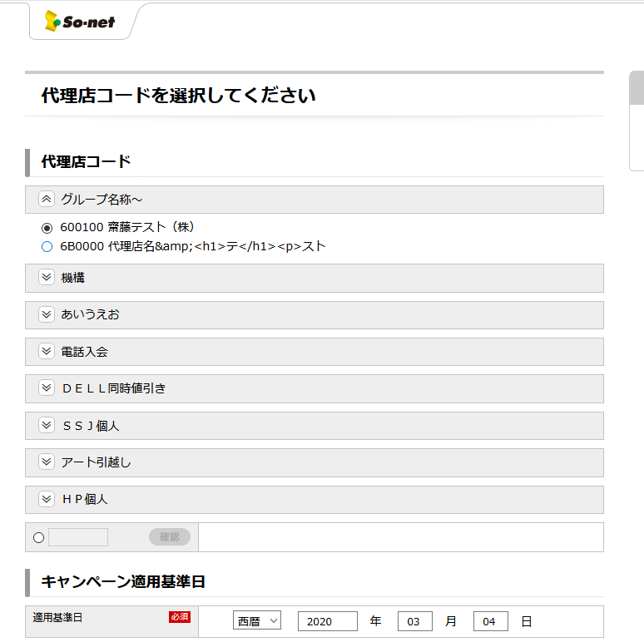

⑥必要なものを選んで、次のページへ進むをクリック

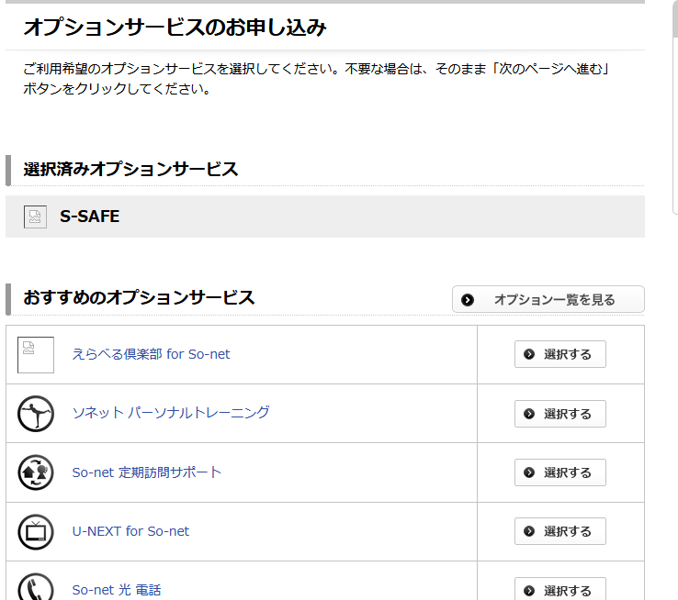

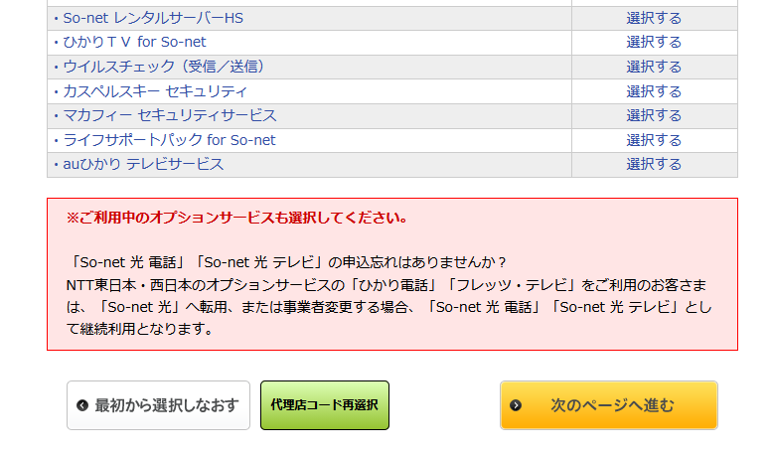

⑦オプションサービスを選んで、次のページへ進むをクリック

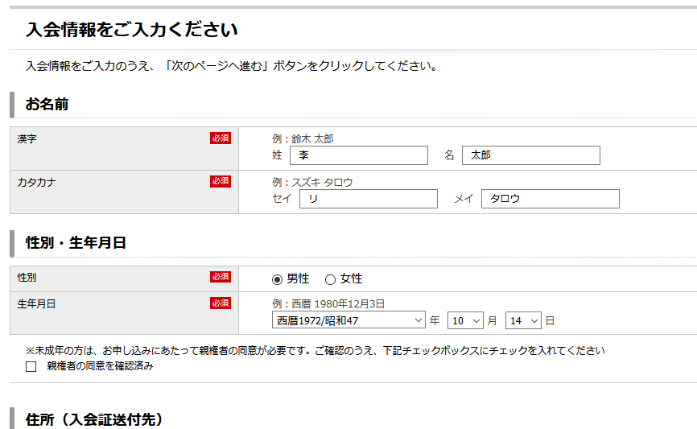


⑧入力して、次のページへ進むをクリック

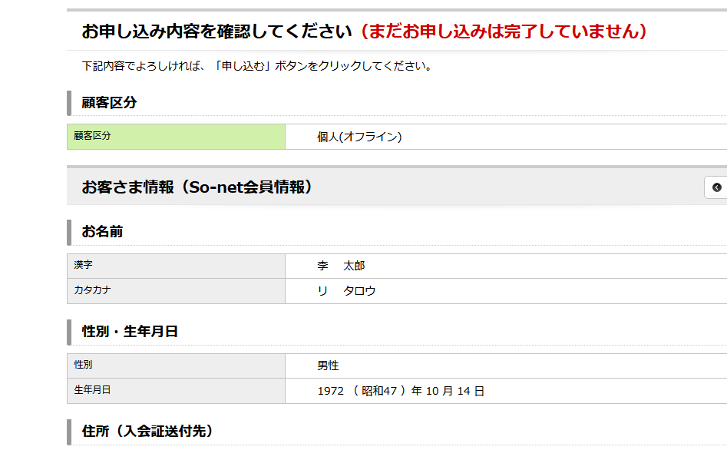
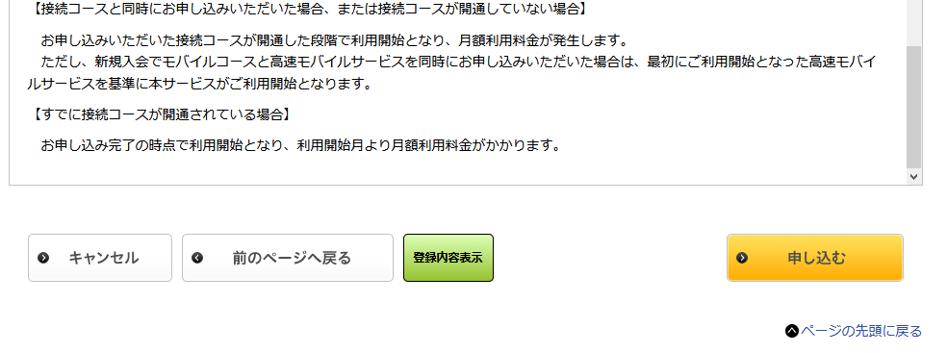

⑨入力内容確認、申し込んむをクリックし、完了です。

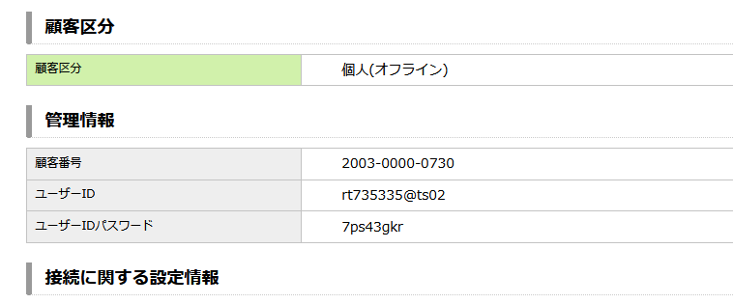

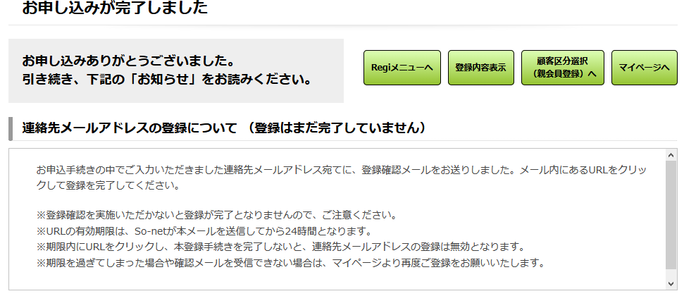

完了画面とユーザIDとパスワード

user作成手順書難問ユーザ
user作成手順書（難問ユーザ）

探すも作るもできないユーザがあれば、直接にDBを変えましょう。（非常用手段）

1、core-gymgw11t.gyom.plus.so-net.ne.jpサーバーにログイン （DBサーバー）
 | UID：os0619＊＊ PWD：＊＊＊＊＊＊＊＊

２、DBにログインする |  |  | 備考：IDM 00342_基幹DBテスト_本番導入の申請が必要です。

 | isql -Uos0619＊＊ -SMASTER1 -w999 （テストと本番環境DB）
 |  | PWD：＊＊＊＊＊＊＊＊＊
 | isql -Uos0619＊＊ -SMASTERD -w999 （開発環境DB）
 |  | PWD：＊＊＊＊＊＊＊＊＊

3,必要なユーザを探し出す

 | 例えば：KDDI審査NGユーザ

 | 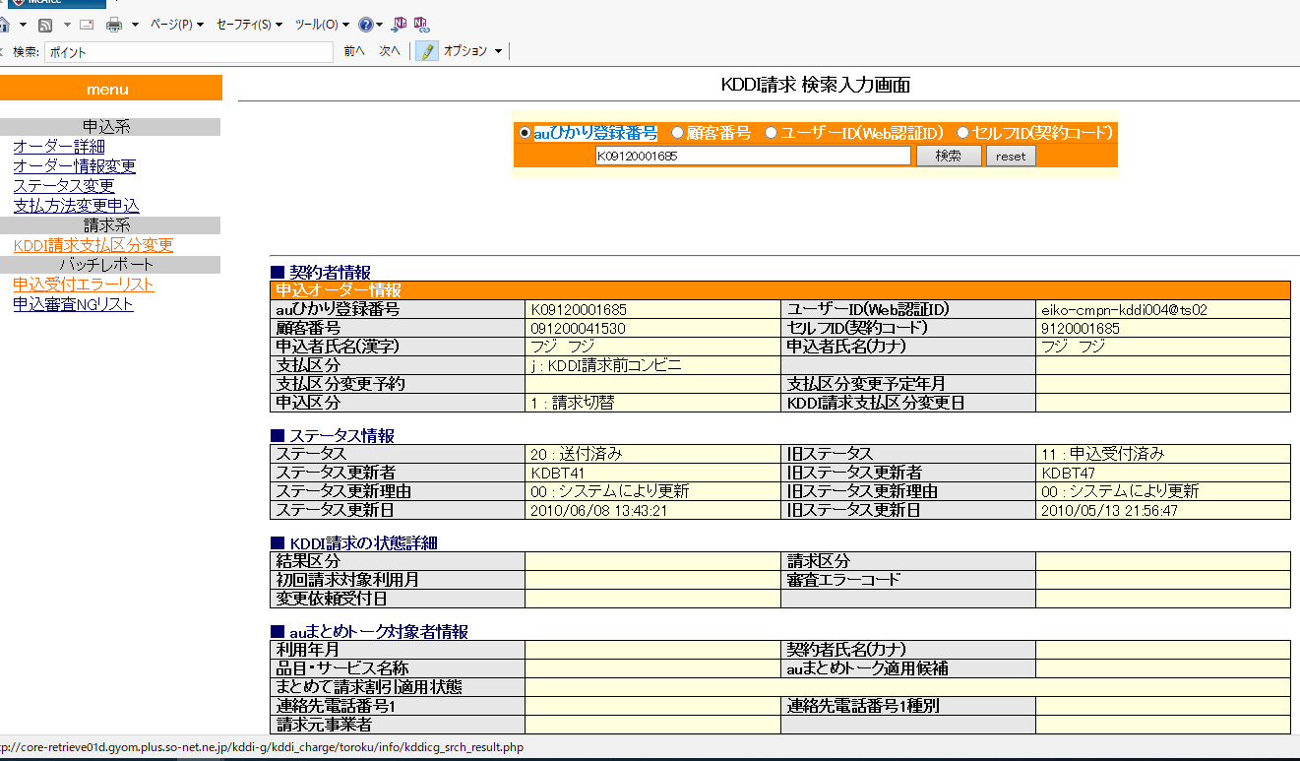 1> select 2> ka09.kddi_regist_no, 3> ka09.add_ymd, 4> ka01.reg_sts, 5> ka09.reg_sts 6> from kddia09 ka09, 7> kddia01 ka01 8> where ka09.reg_sts='20' 9> and ka01.kddi_regist_no = ka09.kddi_regist_no 10> and ka01.reg_sts='50' 11> go kddi_regist_no add_ymd reg_sts reg_sts -------------- ------------------------------- ------- ------- K09120001685 May 13 2010 9:56PM 50 20 K10040000629 Apr 14 2010 6:38PM 50 20 K10040001165 Apr 22 2010 1:46PM 50 20 K10040001334 Apr 21 2010 3:40PM 50 20 K10040001389 Apr 27 2010 3:28PM 50 20 K10040001423 Apr 21 2010 10:13PM 50 20 K10040001691 Apr 22 2010 7:08PM 50 20 K10040003109 Apr 27 2010 7:06PM 50 20 K10040004064 Apr 30 2010 3:34PM 50 20 K10050000334 May 7 2010 5:54PM 50 20 K10090000189 Sep 7 2010 7:20PM 50 20 K10080001465 Sep 30 2010 4:14PM 50 20 K10090004069 Sep 30 2010 10:14AM 50 20 K10090004096 Sep 30 2010 3:40PM 50 20 K10100001728 Oct 28 2010 8:12AM 50 20 K10100001737 Oct 28 2010 8:24AM 50 20 K10120003234 Sep 15 2015 11:40AM 50 20 K11059917708 May 26 2011 2:30PM 50 20 K11060003124 Jun 27 2011 4:20PM 50 20 K11060003133 Jun 27 2011 4:25PM 50 20 K11060003259 Jun 27 2011 10:29PM 50 20 K11060003268 Jun 27 2011 11:02PM 50 20 K11060003277 Jun 27 2011 11:07PM 50 20 K11060003286 Jun 27 2011 11:12PM 50 20 K11060000350

auひかり登録番号が分かる、以下の画面で検索しユーザIDが分かる。前の手順書を使えばUID、SID、PWD全部分かる

 |  |  |  | http://core-retrieve01d.gyom.plus.so-net.ne.jp/kddi-g/kddi_charge/

 | 四：必要なデータをupdateする

1> select reg_sts,kddi_regist_no from kddia09 where kddi_regist_no='K10030000112' 2> go reg_sts kddi_regist_no ------- -------------- 94 K10030000112 (1 row affected) 1> begin tran 2> go 1> update kddia09 set reg_sts='94' where kddi_regist_no='K09120001685' 2> go (1 row affected) 1> select reg_sts,kddi_regist_no from kddia09 where kddi_regist_no='K09120001685' 2> go reg_sts kddi_regist_no ------- -------------- 94 K09120001685

以上です。審査NG（９４）ユーザ作成完了です。
uid eiko-cmpn-kddi004@ts02 sid wl5fzkxt@ts02 pwd fuji-1234

